Datos personales
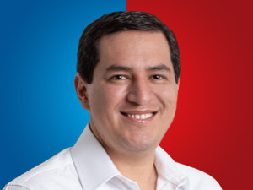

Nombres: | Andrés David
Apellidos: | Arauz Galarza
Facebook: | https://www.facebook.com/ecuarauz2021/
Twitter: | @ecuarauz
Descripción:

